表紙
「言葉の椅子取りゲーム」（仮）
要件メモ

© 2019 ピー・アール・オー ACE部 TPLチーム

機能要件_TOPページ
機能要件 TOPページ |  |  |  | 更新者： | hata | 更新日： | 2020-02-29

 | TOPページ 画面イメージ |  |  |  |  |  |  | TOPページ 画面概要

 |  |  |  |  |  |  |  | ■タイトル

 |  |  |  |  |  |  |  |  | ゲームタイトルを、画面上に表示

 |  |  |  |  |  |  |  | ■ | チャットルームのURL入力フォーム

 |  |  |  |  |  |  |  |  | チャットルームのURL（パラメータ）を指定させる ※
 |  |  |  |  |  |  |  |  | →入力フォーム形式

 |  |  |  |  |  |  |  | ■ | 部屋作成ボタン

 |  |  |  |  |  |  |  |  | ボタン押下で、チャットルーム（＆そのURL）を生成
 |  |  |  |  |  |  |  |  | 押下後、チャットルームに遷移する

 |  | ※ URL例
 |  |  | https://chat_game.jp/?room_name=hogehoge

プロトコル～ドメイン
まで固定
パラメータ名も固定
パラメータ＝入力された値

機能要件_ゲーム（チャット）画面
機能要件 ゲームページ |  |  |  | 更新者： | hata | 更新日： | 2020-02-29

 | ゲームページ 画面イメージ |  |  |  |  |  |  | 画面ページ 画面概要
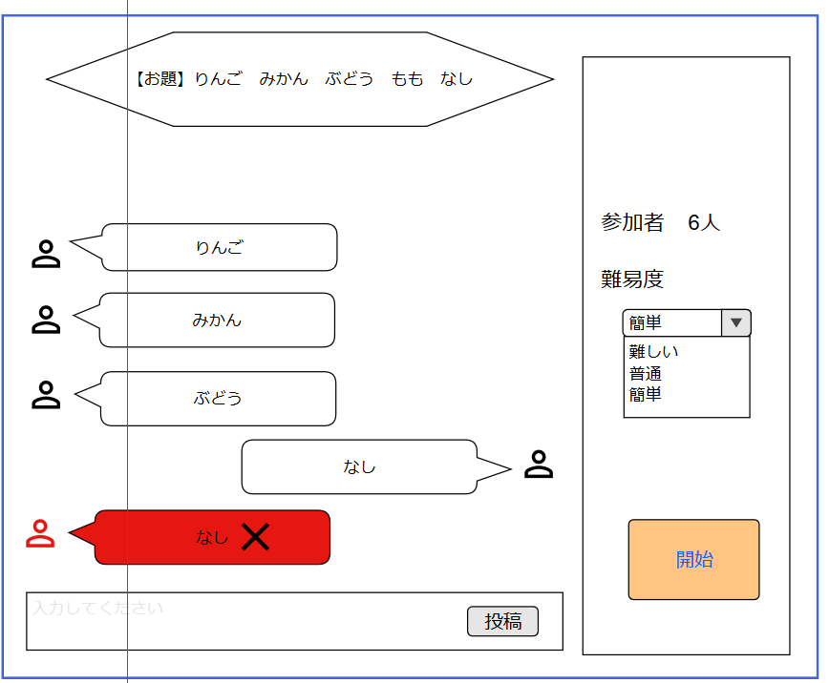

 |  |  |  |  |  |  |  | 【ゲーム情報・ルール設定エリア】
 |  |  |  |  |  |  |  |  | ■ | 参加者表示エリア
 |  |  |  |  |  |  |  |  |  | 参加人数を表示する

 |  |  |  |  |  |  |  |  | ■ | ゲーム難易度
 |  |  |  |  |  |  |  |  |  | ゲーム難易度を選択する

 |  |  |  |  |  |  |  |  |  | 難易度は以下
 |  |  |  |  |  |  |  |  |  |  | ・難しい
 |  |  |  |  |  |  |  |  |  |  | ・普通
 |  |  |  |  |  |  |  |  |  |  | ・簡単

 |  |  |  |  |  |  |  |  | ■ | ゲーム開始ボタン
 |  |  |  |  |  |  |  |  |  | ボタン押下で、ゲームを開始する
 |  |  |  |  |  |  |  |  |  | ゲーム中は、途中参加不可

 |  |  |  |  |  |  |  | 【お題表示エリア】
 |  |  |  |  |  |  |  |  | ■ | お題
 |  |  |  |  |  |  |  |  |  | （参加人数 - 1）個のキーワードを表示

 | 【キーワード投稿エリア】
 |  | ■ | キーワード投稿フォーム

 |  |  | キーワードを回答するフォーム
 |  |  | 投稿ボタン押下で、投稿される

 |  |  | お題のキーワード投稿（椅子取り）が最後まで成功しなかった1人が、敗者となる

 |  |  | キーワード入力時 椅子取り成否判定の図
投稿したキーワードがお題に存在する
自分より前に同じキーワードを入力した人がいないか
投稿無効
→入力フォームがリセットされ、
打ち直し
投稿無効
→入力フォームがリセットされ、
打ち直し
投稿（椅子取り）成功
→敗者が決定するまで入力不能に（待機状態）

